JavaAPI
rt.jar

Package | Version | Class
java.applet | JDK0 | Applet(JDK0)
java.awt | JDK0 | Button\Canvas\Checkbox\Dialog\Image\Panel(JDK0)
java.beans | JDKx | Beans\Introspector\MetaData\PropertyEditor\WeakIdentityMap(JDKx)
 | JDK4 | Encoder\Expression\Statement\XMLDecoder\XMLEncoder(JDK4)
 | JDK7 | @Transient(JDK7)
java.beans.beancontext | JDK2 | BeanContext(JDK2)
java.io | JDK0 | DataInput\DataOutput\EOFException\File\InputStream\OutputStream\RandomAccessFile\StreamTokenizer(JDK0)
 | JDK1 | ObjectInput\ObjectOutput\Reader\Serializable\Writer(JDK1)
 | JDK5 | Closeable\Flushable(JDK5)
java.lang | JDKx | Package
 | JDK0 | Boolean\Character\Class\ClassLoader\Cloneable\Compiler\Double\Error\Exception\Float\Integer\Long\Math\Number\Object\@Override\Process\Runnable\Runtime\RuntimeException\String\StringBuffer\Thread\ThreadGroup\Throwable(JDK0)
 | JDK1 | Byte\Short\Void(JDK1)
 | JDK2 | Comparable\ThreadLocal(JDK2)
 | JDK5 | AbstractStringBuilder\Appendable\@Deprecated\Enum\Iterable\ProcessBuilder\StringBuilder(JDK5)
 | JDK7 | AutoCloseable(JDK7)
 | JDK8 | @FunctionalInterface(JDK8)
java.lang.annotation | JDK5 | Annotation\@Documented\@Inherited\@Retention\RetentionPolicy\@Target(JDK5)
 | JDK8 | @Native\@Repeatable(JDK8)
java.lang.ref | JDKx | FinalReference\Finalizer(JDKx)
 | JDK2 | Reference\SoftReference\WeakReference\PhantomReference(JDK2)
java.lang.refect | JDKx | Constructor\Field\Member\Method(JDKx)
 | JDK3 | InvocationHandler\Proxy(JDK3)
 | JDK5 | ParameterizedType\Type\WildcardType(JDK5)
 | JDK8 | Executable\Parameter(JDK8)
java.math | JDK1 | BigInteger(JDK1)
 | JDKx | BigDecimal(JDKx)
 | JDK5 | RoundingMode(JDK5)
java.net | JDK0 | DatagramPacket\DatagramSocket\InetAddress\ServerSocket\Socket\URL\URLConnection\URLEncoder(JDK0)
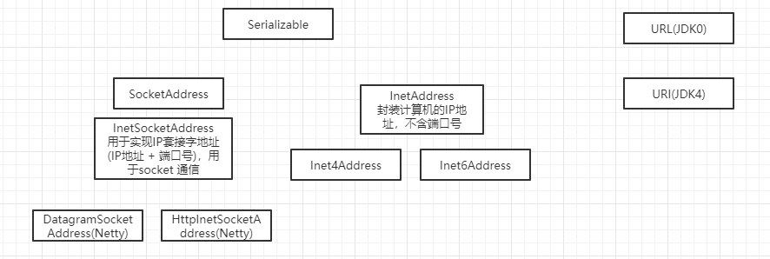
 | JDK1 | DatagramSocketImpl\HttpURLConnection\MulticastSocket(JDK1)
 | JDK2 | URLClassLoader\URLDecoder(JDK2)
 | JDK4 | Inet4Address\Inet6Address\InetSocketAddress\SocketAddress\URI(JDK4)
 | JDK5 | CacheRequest\CacheResponse\Proxy\ProxySelector(JDK5)
 | JDK6 | HttpCookie(JDK6)
java.nio | JDK4 | Buffer\ByteBuffer\DirectByteBuffer\MappedByteBuffer(JDK4)
java.nio.channel | JDK4 | Channel\Channels\FileChannel\DatagramChannel\FileChannel\FileLock\Pipe SelectableChannel\SelectionKey\Selector\ServerSocketChannel\SocketChannel(JDK4)
 | JDK7 | AsynchronousChannel\AsynchronousByteChannel\AsynchronousChannelGroup\AsynchronousFileChannel\AsynchronousServerSocketChannel\AsynchronousSocketChannel\CompletionHandler(JDK7)
java.nio.channel.spi | JDK4 | AbstractSelector(JDK4)
java.nio.file | JDK7 | AccessMode\Files\Path\Paths(JDK7)
java.rmi(ignore) | JDKx | Naming\Remote(JDK1)
java.security(ignore) | JDKx | MessageDigest\Permission\Security\Signature(JDKx)
java.sql(ignore) | JDKx | Connection\Driver\DriverManager\ResultSet\Statement(JDKx) Savepoint(JDK4)
java.text | JDKx | DateFormat\DecimalFormat\NumberFormat\SimpleDateFormat(JDKx)
java.time | JDK8 | Duration\LocalDate\LocalDateTime\LocalTime\Period(JDK8)
java.time.format | JDK8 | DateTimeFormatter(JDK8)
java.util | JDK0 | Date\Dictionary\Enumeration\Vector\Stack\Dictionary\Hashtable\Properties\Random\Stack\StringTokenizer\Vector(JDK0)
 | JDK1 | Calendar\EventListener\EventObject\GregorianCalendar\TimeZone(JDK1)
 | JDK2 | AbstractCollection\ArrayList\Arrays\Collection\Collections\Comparator\HashMap\HashSet\Iterator\List\ListIterator\Map\Set\SortedMap\SortedSet\TreeMap\TreeSet\WeakHashMap(JDK2)
 | JDK3 | Timer\TimerTask(JDK3)
 | JDK4 | IdentityHashMap(JDK4)
 | JDK5 | AbstractQueue\EnumMap\EnumSet\Formattable\Formatter\PriorityQueue\Queue\UUID(JDK5)
 | JDK6 | ArrayDeque\Deque\NavigableMap\NavigableSet(JDK6)
 | JDK7 | Objects(JDK7)
 | JDK8 | Base64\Optional\Spliterator(JDK8)
java.util.concurrent | JDK5 | AbstractExecutorService\BlockingQueue\Callable\ConcurrentHashMap\ConcurrentLinkedQueue\ConcurrentMap\CopyOnWriteArraySet\CopyOnWriteArrayList\CountDownLatch\CyclicBarrier\Exchanger\Executor\Executors\ExecutorService\Future\FutureTask\LinkedBlockingQueue\Semaphore\SynchronousQueue\ThreadFactory\ThreadPoolExecutor\TimeUnit(JDK5)
 | JDK6 | BlockingDeque\ConcurrentSkipListMap\ConcurrentSkipListSet\LinkedBlockingDeque\RunnableFuture(JDK6)
 | JDK7 | Fork\Join框架 ConcurrentLinkedDeque\ForkJoinPool\ForkJoinTask\Phaser\RecursiveAction\RecursiveTask(JDK7)
 | JDK8 | CompletableFuture(JDK8)
java.util.concurrent.atomic | JDK5 | AtomicBoolean\AtomicInteger\AtomicLong\AtomicReference(JDK5)
java.util.concurrent.locks | JDK5 | Condition\Lock\ReadWriteLock\ReentrantLock\ReentrantReadWriteLock(JDK5)
 | JDK8 | StampedLock(JDK8)
java.util.function | JDK8 | Consumer\Function\Predicate\Supplier(JDK8)
java.util.jar | JDK2 | Attributes(JDK2)
java.util.logging | JDK4 | Level\Logger\Logging\LogManager(JDK4)
java.util.regex | JDK4 | ASCII(JDKx) Matcher\Pattern(JDK4) MatchResult(JDK5)
java.util.spi | JDK8 | CalendarDataProvider\CalendarNameProvider(JDK8)
java.util.stream | JDK8 | Collector\Collectors\Sink\Stream\Streams(JDK8)
java.util.zip | JDKx | CheckedInputStream\CheckedOutputStream\Checksum\CRC32\GZIPInputStream\GZIPOutputStream\ZipEntry\ZipFile\ZipInputStream\ZipOutputStream\(JDKx)

javax.accessibility
javax.activation
javax.annotation |  | PostConstruct\PreDestroy\Resource\Resources
javax.transaction
javax.transaction.xa |  | XAException\XAResource\Xid\
javax.xml

 |  | Java™ Platform, Standard Edition 8 API Specification
 |  | https://docs.oracle.com/javase/8/docs/api/
 |  | https://www.matools.com/api/java8

